E-Rモデル エンティティ一覧
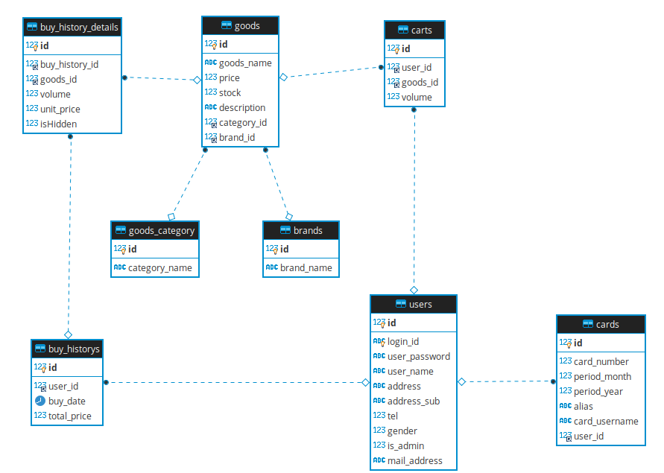
E-R図
システム名 |  | 試供品ショッピングシステム |  | 作成者 | 帆足
工程名 |  |  |  | 作成日付 | 2020-05-18
ドキュメント名 |  | データベース設計書 |  | バージョン | ver1
E-R図ID |  | 1-1 |  | 更新者
概要 |  | DBのER図 |  | 更新日付

エンティティ一覧
No. | 論理エンティティ名 | 物理エンティティ名 | エンティティ種別 | 定義
1 | ユーザー | users | マスタ | ユーザー情報を保持するテーブル
2 | 商品 | goods | マスタ | 商品情報を保持するテーブル
3 | カート | carts | マスタ | カート情報を保持するテーブル
4 | 購入履歴 | buy_historys | マスタ | 購入履歴情報を保持するテーブル
5 | 購入履歴詳細 | buy_history_details | マスタ | 商品履歴詳細情報を保持するテーブル
6 | 商品カテゴリ | goods_category | マスタ | 商品カテゴリ情報を保持するテーブル
7 | ブランド | brands | マスタ | ブランド情報を保持するテーブル
8 | カード | cards | マスタ | 顧客のカード情報を保持するテーブル
E-Rモデル図

